최초 환경 설정
n8n 크롤링 + 카카오톡 전송 가이드

1. 도커 설치

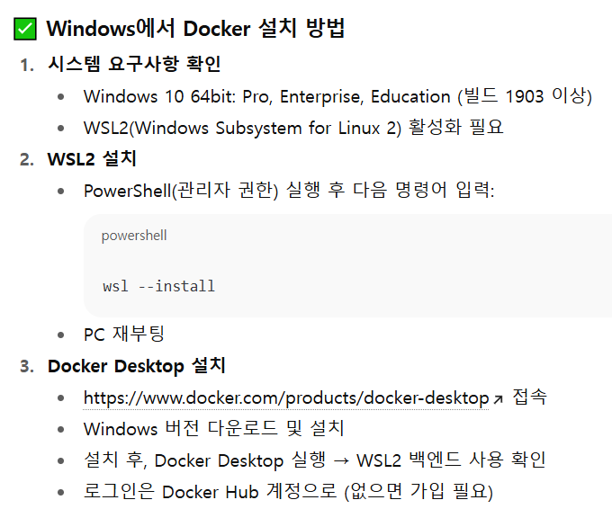
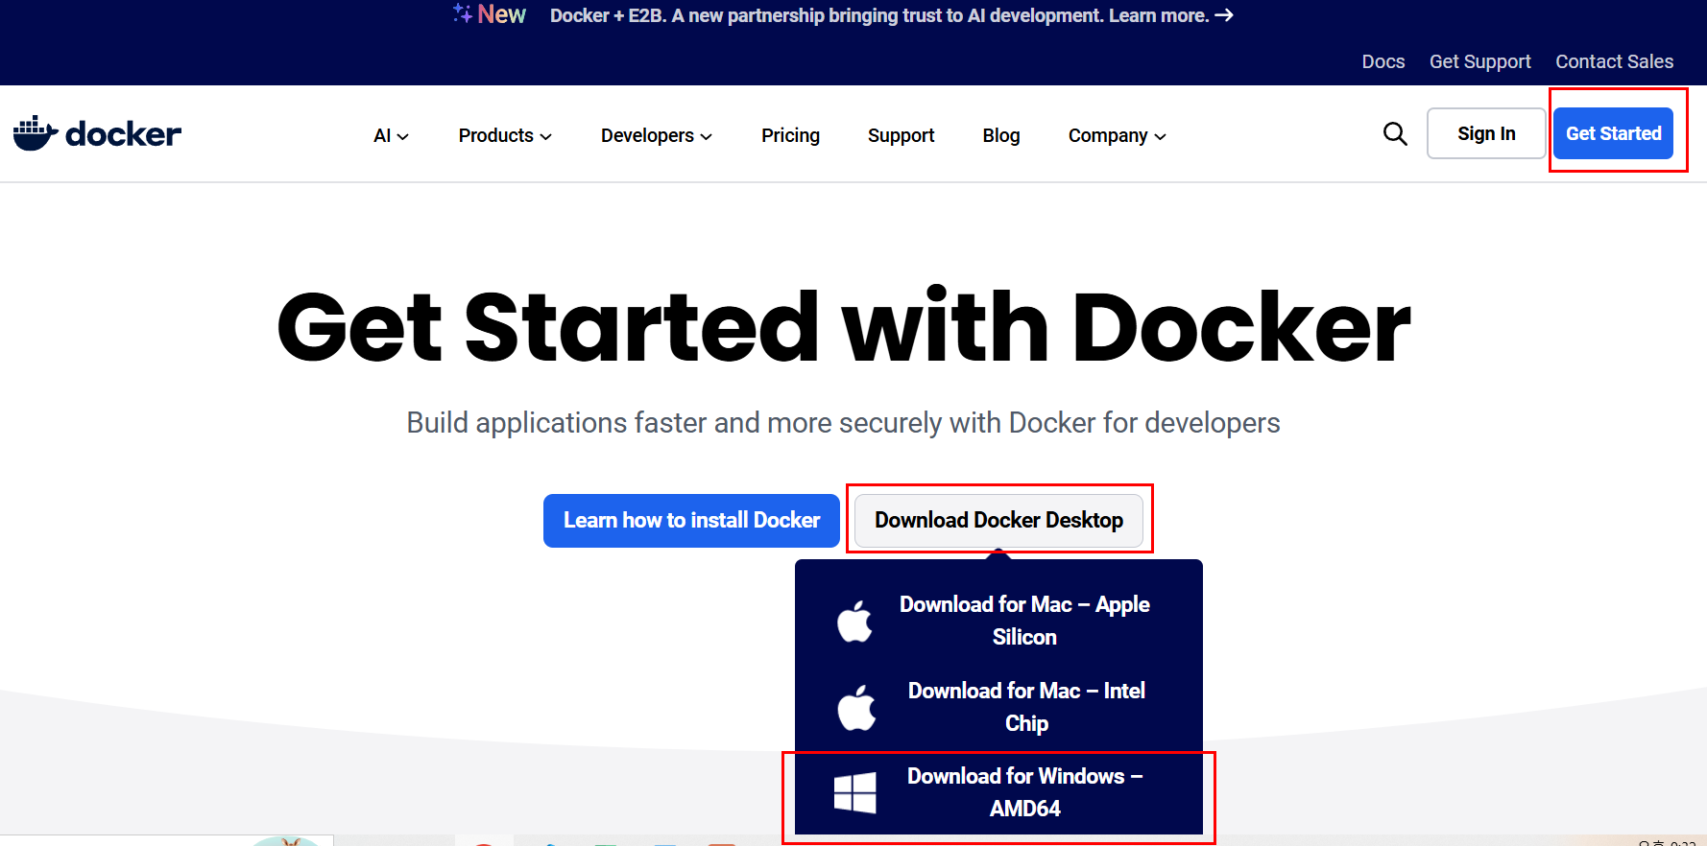
 |  |  |  | 1-2. powershell (관리자 권한) 실행 방법 |  |  | 1-3. 도커 설치 : | https://www.docker.com/products/docker-desktop
 |  |  |  | 설치 명령어: | wsl --install
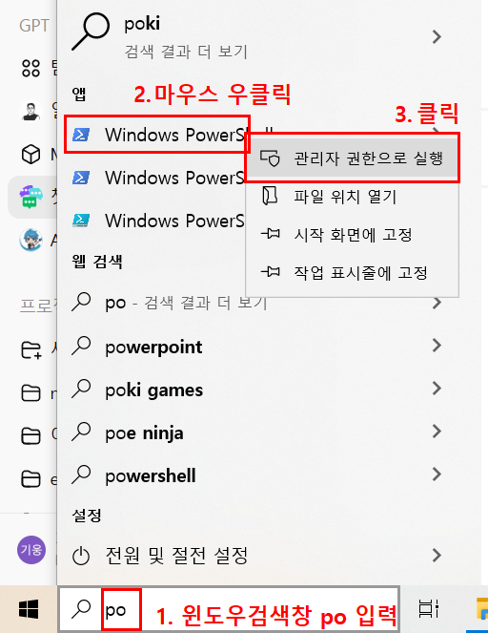

 |  |  |  |  |  |  | 1-4. 설치 확인 | docker --version
 |  |  |  |  |  |  |  | docker run hello-world

2. n8n 설치
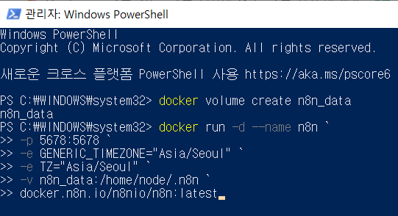
 |  |  |  |  |  |  | 명령어 설명
 |  | 명령어 1: | docker volume create n8n_data |  |  | docker volume create n8n_data : 데이터 저장용 볼륨 생성.

 |  | 명령어 2: | docker run -d --name n8n ` |  |  | docker run -d --name n8n : 백그라운드 모드로 컨테이너 실행 이름은 “n8n”.
 |  |  | -p 5678:5678 ` |  |  | -p 5678:5678 : 호스트 포트 5678을 컨테이너 포트 5678에 연결.
 |  |  | -e GENERIC_TIMEZONE="Asia/Seoul" ` |  |  | -e GENERIC_TIMEZONE="Asia/Seoul" / -e TZ="Asia/Seoul" : 한국시간 설정
 |  |  | -e TZ="Asia/Seoul" `
 |  |  | -v n8n_data:/home/node/.n8n ` |  |  | -v n8n_data:/home/node/.n8n : 호스트를 컨테이너 내부 .n8n 폴더에 마운트.
 |  |  | docker.n8n.io/n8nio/n8n:latest |  |  | docker.n8n.io/n8nio/n8n:latest : 최신 n8n 이미지 사용.

3. n8n 실행
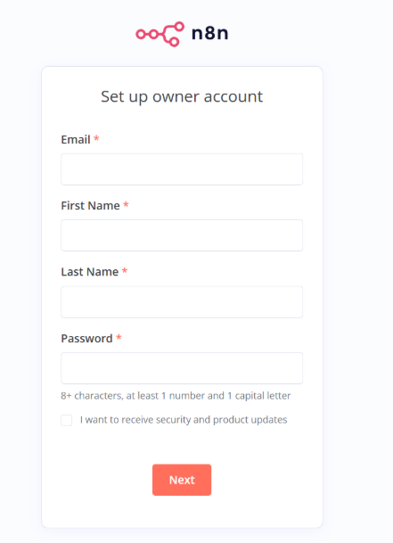
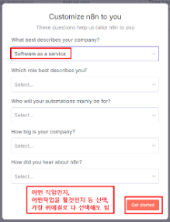
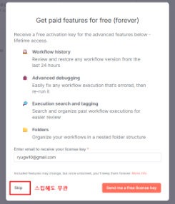
1. 도커 실행 상태 확인 후 주소창에 주소 입력 :
 | http://localhost:5678

2. 회원 가입 후 나오는 창은 스킵 가능

노드 설정
AI 뉴스 자동 요약 및 카카오톡 전송 워크플로우
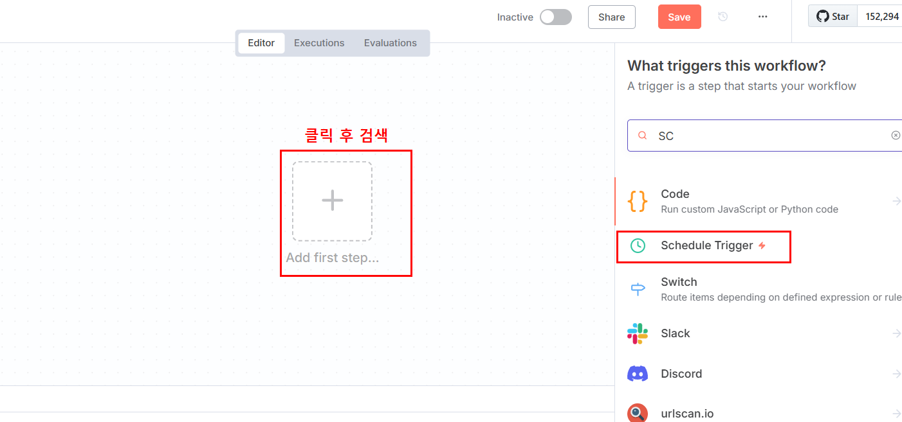
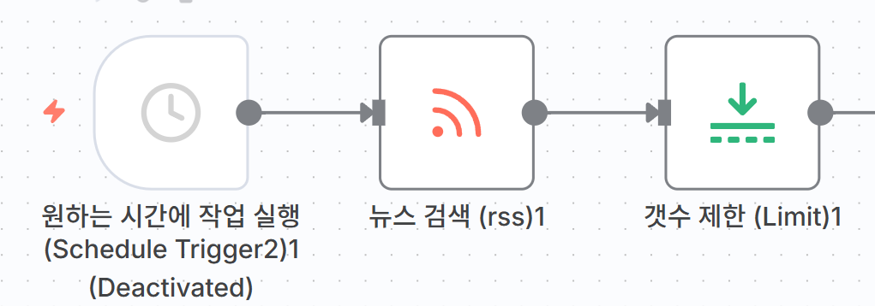
A. 트리거 및 RSS 설정
1 | Schedule Trigger | 매일 원하는 시간에 자동 실행 (예: 오전 9시)
2 | RSS Read | RSS 피드 URL 입력 (AI 뉴스 사이트) 테스트하여 기사가 정상적으로 수집되는지 확인
3 | Limit | Max Items: 3으로 설정 최신 3개 기사만 선별

B. AI 요약 (Gemini + Few-shot)
4 | Code (프롬프트 생성) | Few-shot 예제로 AI에게 형식 학습시키기 3개 출력: exampleUser, exampleModel, actualPrompt
 | const items = $input.all(); const today = new Date().toLocaleDateString('ko-KR'); // 예제 (AI에게 형식을 학습시킴) const exampleUser = "다음 AI 뉴스를 3-4문장으로 요약해주세요:\n\n[뉴스 1] Claude 3.5 출시\n링크: https://example.com\n내용: Anthropic이 새로운 AI 모델 Claude 3.5를 발표했다. 이전 버전보다 성능이 크게 향상되었으며 코딩 능력이 특히 개선되었습니다."; const exampleModel = "[뉴스 1] Claude 3.5 출시\n\nAnthropic이 새로운 AI 모델 Claude 3.5를 공개했습니다. 이전 버전보다 성능이 크게 향상되었으며 코딩 능력이 특히 개선되었습니다. 기업용 API도 함께 출시되어 다양한 비즈니스에 활용될 예정입니다.\n\n자세히 보기: https://example.com"; // 실제 요약할 뉴스 let actualPrompt = "오늘의 AI 뉴스 (" + today + ")\n\n다음 3개의 AI 뉴스를 위 예제와 같은 형식으로 요약해주세요:\n\n"; items.forEach((item, i) => { actualPrompt += "[뉴스 " + (i+1) + "] " + item.json.title + "\n"; actualPrompt += "링크: " + item.json.link + "\n"; actualPrompt += "내용: " + item.json.content + "\n\n"; }); return [{ json: { exampleUser: exampleUser, exampleModel: exampleModel, actualPrompt: actualPrompt } }]; |  | 
5 | Google Gemini (Message a Model) | Few-shot 예제로 정확한 형식 제어
 | 기본 설정: Credential: Google Gemini(PaLM) Api account 연결 → API 키: https://aistudio.google.com/app/apikey 에서 발급 host: https://generativelanguage.googleapis.com Resource: Text Operation: Message a Model Model: From list → models/gemini-2.5-flash-lite-preview |  |  |  |  | 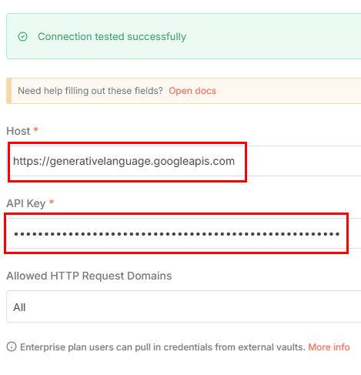
 | Messages 설정 (Few-shot 3개 메시지): Message 1 (예제 질문): • Prompt: {{ $json.exampleUser }} • Role: User Message 2 (예제 답변): • Prompt: {{ $json.exampleModel }} • Role: Model Message 3 (실제 질문): • Prompt: {{ $json.actualPrompt }} • Role: User 💡 예제를 보여주면 AI가 정확히 같은 형식으로 답변합니다! |  | 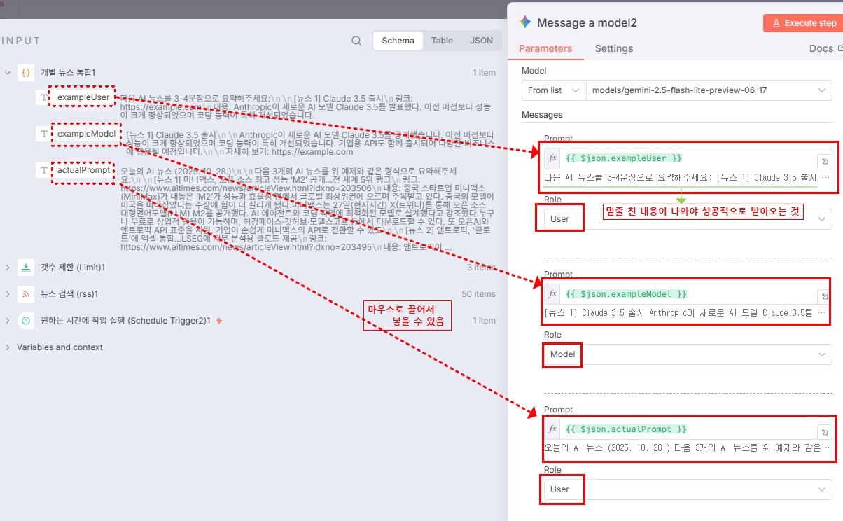

C. 카카오톡 전송
사전 준비 | 카카오 디벨로퍼스 설정 | • 앱 생성 및 REST API 키 확보 • 카카오 로그인 활성화 • Redirect URI 등록 • Client Secret 발급 • 동의 항목: talk_message 권한 활성화
6 | HTTP Request (Kakao API) | Gemini 응답을 카카오톡으로 전송

 | 기본 설정: Method: POST URL: https://kapi.kakao.com/v2/api/talk/memo/default/send Authentication: OAuth2 api Authorization URL: https://kauth.kakao.com/oauth/authorize Access Token URL: https://kauth.kakao.com/oauth/token Client ID: [카카오 REST API 키] Client Secret: [카카오 Client Secret] Scope: talk_message Authentication: body |  | 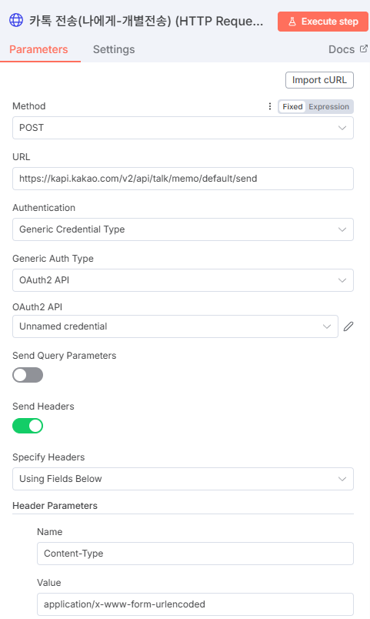 | 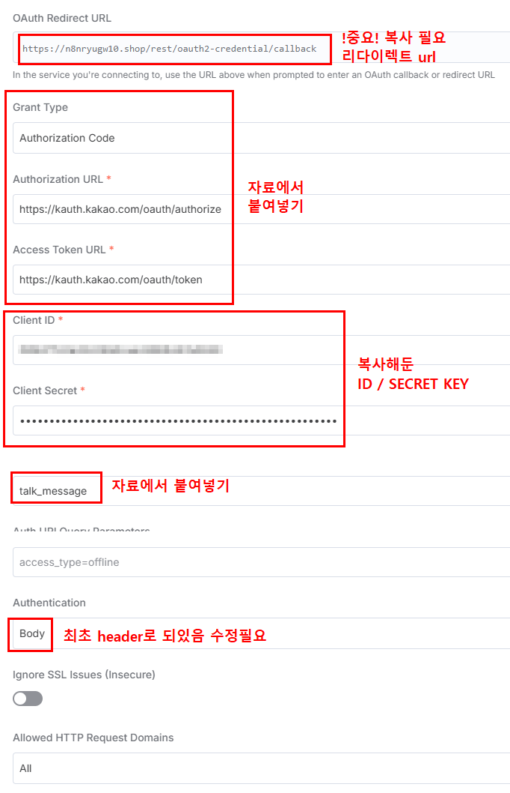
 | Header Parameters Name: Content-Type Value: application/x-www-form-urlencoded Body Content Type 설정 Form Urlencoded Body Parameters: • Parameter: template_object • Value: {{ JSON.stringify({ object_type: "text", text: $json.content.parts[0].text, link: { web_url: "https://www.aitimes.com", mobile_web_url: "https://www.aitimes.com" }, button_title: "추천 도구" }) }} 💡 Gemini 노드의 응답이 $json.message로 자동 저장됩니다 |  | 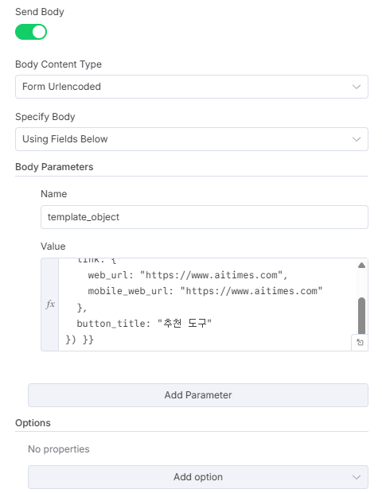 |  | 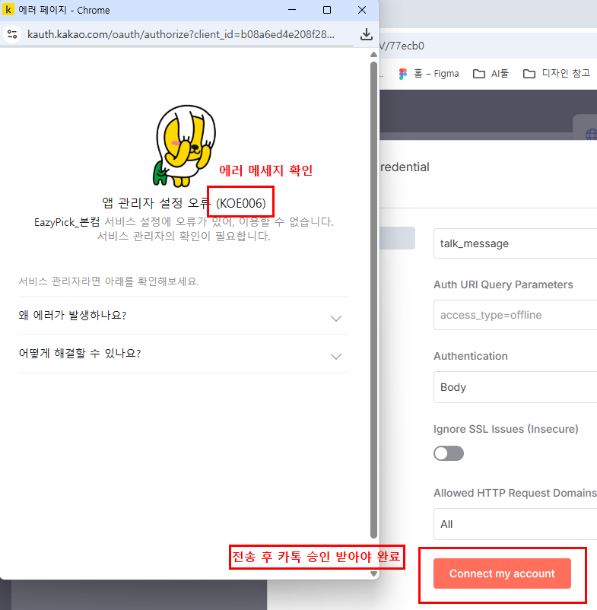

✅ 완성! 매일 자동으로 AI 뉴스 3개가 요약되어 카카오톡으로 전송됩니다.

카톡 디벨로퍼 설정
카카오 디벨로퍼 사전 설정 가이드

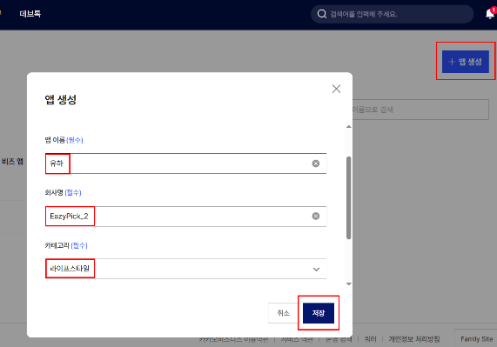
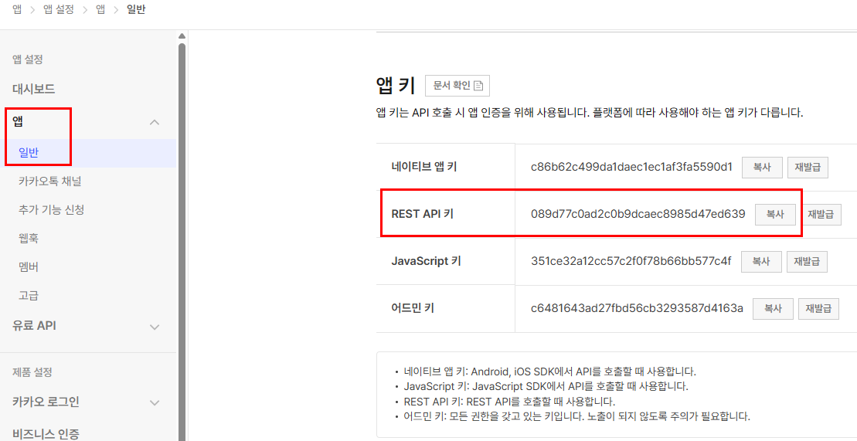
단계 | 작업 항목 | 상세 설정 방법
단계 1 | 애플리케이션 생성 | [접속] https://developers.kakao.com
 |  | 우측 상단 '내 애플리케이션' 클릭
 |  | '애플리케이션 추가하기' 클릭
 |  | [입력사항] 앱 이름: AI 뉴스봇 (원하는 이름) 사업자명: 개인은 본인 이름
 |  | [완료] 생성 완료
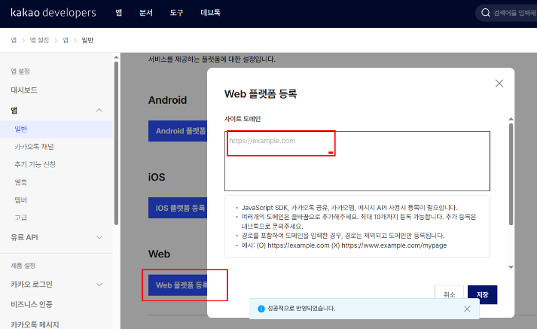
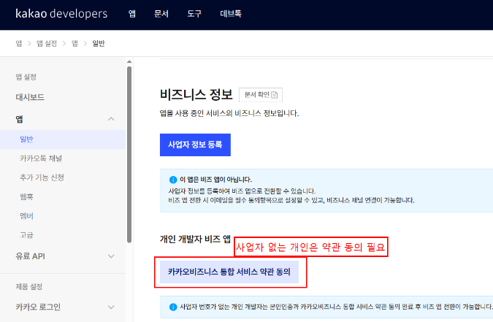
단계 2 | REST API 키 확인 | [위치] 생성된 앱 클릭 → 좌측 메뉴 '앱 키'
 |  | [확인사항] REST API 키 복사
 |  | [⭐ 중요] 이 키는 나중에 n8n OAuth2 설정에서 'Client ID'로 사용됩니다!

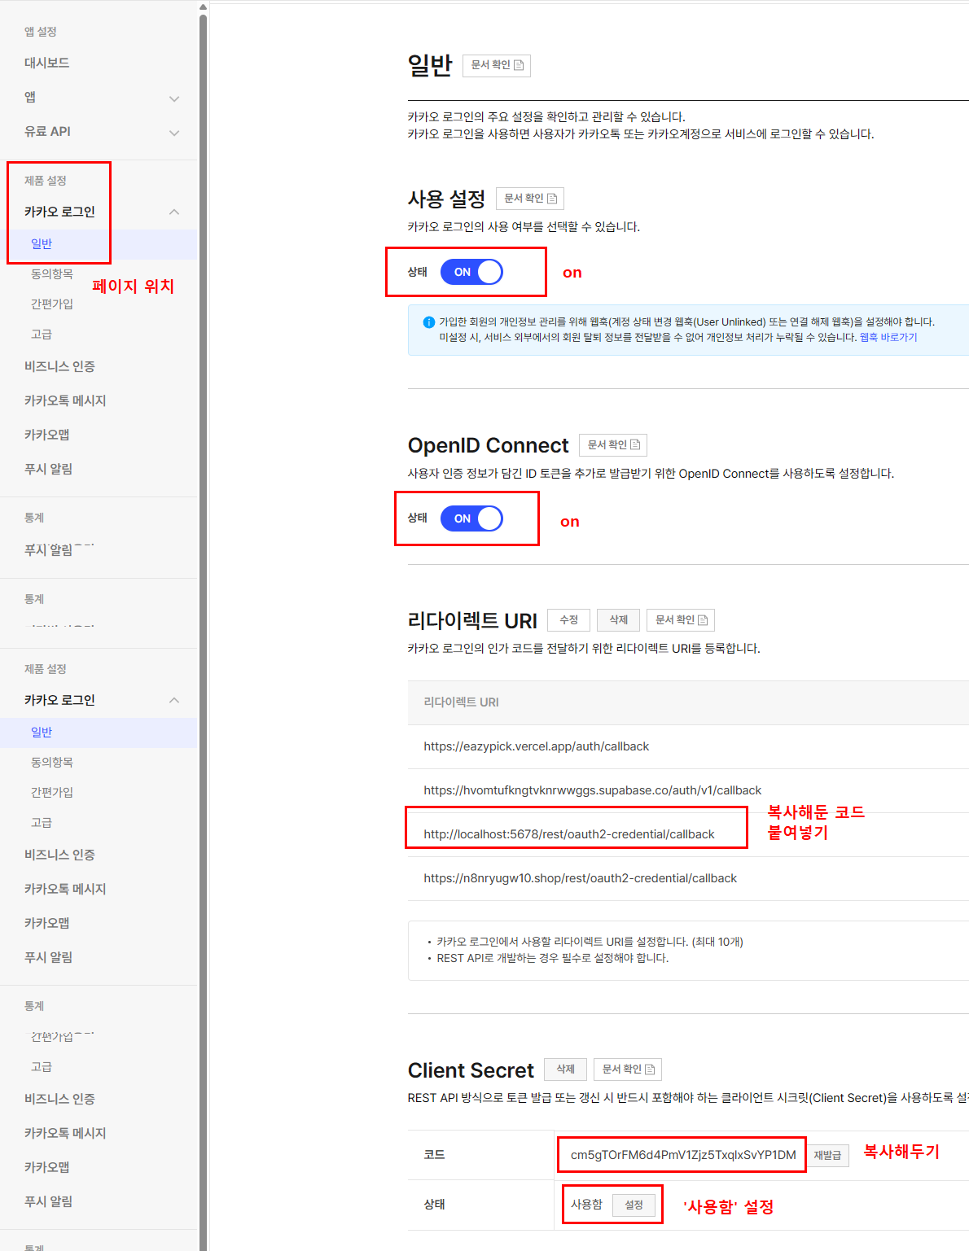
단계 3 | 플랫폼 등록 | [위치] 좌측 메뉴 '플랫폼' 클릭
 |  | [등록] 'Web 플랫폼 등록' 클릭
 |  | [로컬 개발] 사이트 도메인: http://localhost:5678
 |  | [Railway 배포] 사이트 도메인: https://your-app.railway.app (실제 Railway 주소로 변경)
 |  | [주의] http:// 또는 https:// 포함해서 입력

단계 4 | Redirect URI 설정 | [위치] 좌측 메뉴 '카카오 로그인' 클릭
 |  | [활성화] '활성화 설정' → ON으로 변경 (필수!)
 |  | [Redirect URI 등록] 'Redirect URI' 섹션에서 'Redirect URI 등록' 클릭
 |  | [로컬 개발] http://localhost:5678/rest/oauth2-credential/callback
 |  | [Railway 배포] https://your-app.railway.app/rest/oauth2-credential/callback (실제 Railway 주소로 변경)
 |  | [⭐ 중요] 주소 마지막 /rest/oauth2-credential/callback은 n8n OAuth2 콜백 경로로 정확히 입력해야 함!


단계 5 | 동의항목 설정 | [위치] 좌측 메뉴 '카카오 로그인' → '동의항목' 클릭
 |  | [찾기] '카카오톡 메시지 전송' 항목 찾기
 |  | [설정] 설정: 선택 동의 (또는 필수 동의)
 |  | [목적] 메시지 발송 권한 획득을 위해 필수!

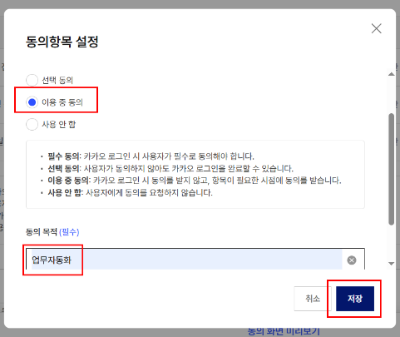
단계 6 | Client Secret 발급 | [위치] 좌측 메뉴 '보안' 클릭
 |  | [생성] 'Client Secret' 섹션에서 '코드 생성' 클릭
 |  | [활성화] 생성된 코드 옆 '활성화 상태' → ON으로 변경 (필수!)
 |  | [⭐ 중요] 생성된 Client Secret 코드 복사 이 코드는 나중에 n8n OAuth2 설정에서 'Client Secret'으로 사용됩니다!
 |  | [주의] 코드는 한 번만 표시되므로 반드시 복사해두세요!

